メダル・トロフィー園名シール専用注文用紙
★ご入力後の流れ
ファイルを保存し、Excel形式のままメールに添付して原稿データと一緒に販売店へ送付願います。
詳しい送付方法は上記リンクページをご参照ください。
頂いた原稿データをもとに弊社でデザインを作成致します。
できあがったデザインとともに校正確認書を販売店からお送りしますので、ご返信をお願い致します。
《メダル・トロフィー 園名シール専用注文用紙》 |  |  |  |  |  | 株式会社 アーテック | https://www.artec-kk.co.jp/dl/name_order/senddata.pdf
 |  |  | ※着色セル内はご入力必須です。 ※選択項目は右側にある〇をご使用ください。 ※<販売店様ご記入欄>は販売店様がご記入ください。 |  |  | ご注文日

商品品番 | 商品名 |  |  |  |  | 数量
商品品番 | 商品名 |  |  |  |  | 数量
商品品番 | 商品名 |  |  |  |  | 数量
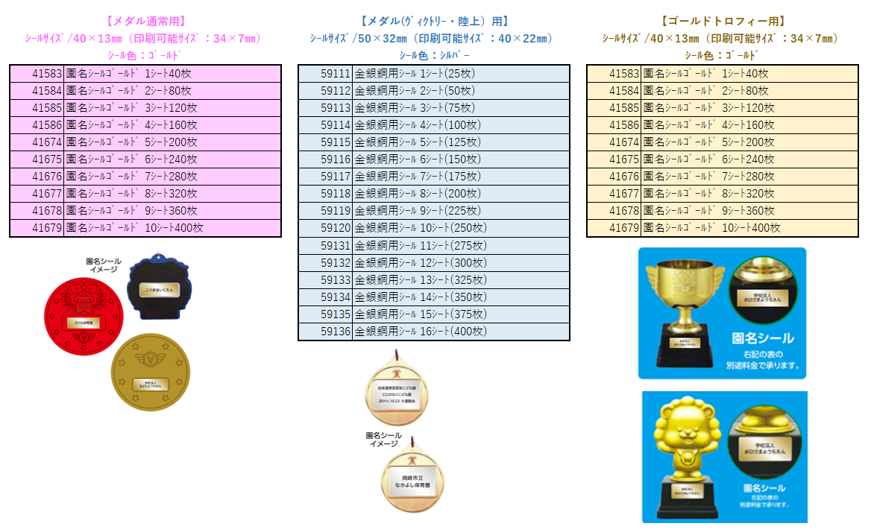
商品品番 | 商品名 |  |  |  |  | 数量
商品品番 | 商品名 |  |  |  |  | 数量

シール 品番 | 商品名

ユーザー名(学校名等） |  |  |  | 印刷内容 | 新規 ・ 完全リピート ・ 一部変更
印刷文字内容

ご使用日 |  |  | 備考
<販売店様ご記入欄>
御社ID |  | 御社名 |  |  |  | ご担当者
データ入稿方法 | 上記 ・ メールに添付 ・ FAX ・ その他（ ）
メダル・トロフィー WEB注文済の場合の注文番号 |  |  |  |  |  | <20250912改定書式>
⚠通常納期：校正のご確認をいだたいてから4営業日後の出荷です。通常は、一緒にご注文のメダルと同送致します。

